Sheet1
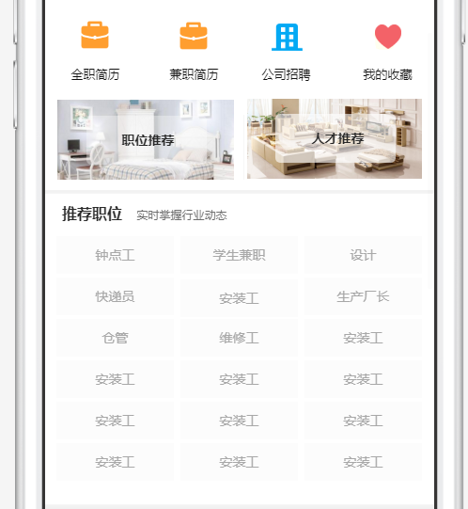
问题位置 | 测试问题 | 优先等级
短信接口 | 短信接口对接/换域名 | 5
首页 | 轮播图上面搜索框太窄调高一些 | 5
首页 | 首页服务板块隐藏不展示 | 4
首页 | 行业闲置要展示分类的图片，点击图片进入对应分类 | 5
行业资讯 | 增加视频播放功能 | 3
需求大厅 | 服务没有完善的情况下，安装需求和服务需求需要成为安装工或者服务工才能报价 | 4
行业招聘 | 简历和职位增加筛选项参照效果图 | 5
行业招聘 | 发布招聘 职位详细空间太小录入信息不方便，增加滚动条参加iOS | 5
行业招聘 | 招聘详情里面公司介绍图片不展示 | 5
行业招聘 | 招聘管理公司图片上传改为9张，展示的时候展示一行滑动查看可放大（参照闲置） | 5
行业招聘 | 优质企业职位列表没有公司地址 | 5
行业招聘 | 简历和职位里面工作经验改成小写(例:三年改成3年)列表和详情 | 5
行业招聘 | 简历详情页面，TA的经历板块下面缺少自我评价板块 | 5
购买简历 | 购买简历页面展示信息不完整，应该完整展示简历份数+到期时间+金额 | 5
行业闲置 | 闲置详情页面认证信息展示认证图标，后面加上浏览次数（H5） | 5
行业闲置 | 闲置详情页面最下方缺少相似闲置 | 5
行业闲置 | 闲置购买结束后不需要进行评价，闲置确认收货后把订单状态改成完成 | 5
行业闲置 | 行业闲置生产的订单不显示图片（切换服务器造成的） | 5
附近 | 附近服务和附近安装工隐藏不展示 | 4
圈子 | 圈子增加转载功能 参照即刻app动态页面 | 5
圈子 | 圈子详情 浏览次数一直是0 | 5
圈子 | 圈子详情页面头像修改为方图加圆角（H5） | 5
圈子 | 圈子列表功能,评论、点赞、转载、分享这些功能列表要实现 | 5
圈子 | 话题、投票、活动功能要完善出来 | 0
圈子 | 圈子列表展示最新一条评论（参照效果图） | 5
帮助与反馈 | 反馈页面，反馈内容下方增加一个联系方式 | 3
我的 | 我的 行业招聘模块进入页面 顶部标题栏展示不全 | 5
我的订单 | 售后展示方式：点击列表可查看售后历史记录 订单、售后 商品订单 服务订单区分还有问题 | 4
我的 | 分享页面二维码显示不出来 | 5
我的 | 分享下载二维码页面缺少推广规则 样式调整 | 5
我的 | 我的页面我的评价，我的历史评价可修改和追加评价（可以追加，可以删除评价（需要重新计算好评率）、不能修改） | 5
我的 | 默认头像更换 | 5
发货 | ios收货人姓名电话要读取用户填写的名字电话不应该手动的输入 | 5
我的评价 | 我的评价没有完善 | 5
系统消息 | 系统消息页面间距，字体距离屏幕太近 | 5
 | 申请大咖页面：申请描述、联系方式、大咖说明（字典项或文章配置） 圈子展示大咖时 添加大咖标识 大咖入口参照现在的效果图 | 4
 | 数据分析参照图片 | 2
用户数据 | APP端 清除缓存 | 5
店铺分享 | 店铺主页新增分享功能、把现有的关注按钮换成分享，把点击关注店铺做成关注和取消关注 | 5
 | 信誉值暂定展示积分,积分获取方式未提供 | 3
 | 积分明细上方增加购买积分（购买积分规则钱数和数量后台设置） | 3
 | 积分明细下方增加赚取积分，赚取积分跳转任务页面规则介绍，点击规则跳转相应页面 | 3
 | 积分转赠（展示方式：顶部标题积分转赠、接收账号、转赠数量、现有积分、确认转赠） | 3
 | 所有输入框内的提示文字默认浅灰 输入完成后正常颜色字体 | 5
 | 全职、兼职没区分 | 5

